Hoja1
Cables baseus originales
6 MESES DE GARANTIA
PRODUCTO |  | PRECIO EN PESOS |  |  | FOTO
 | CANTIDAD | x5 | x10 | x25
cable baseus usb a a lightning 1 metro |  | $ 2,365.00 | $ 2,310.00 | $ 2,183.50
cable baseus usb a a lightning 3 metros |  | $3,190.00 | $2,990.00 | $2,895.00
cable 5 en 1 baseus. Todas las entradas. Carga rapida |  | / | / | / | 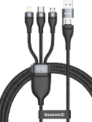
ACCESORIOS VARIOS BASEUS
PRODUCTO |  | PRECIO EN PESOS |  |  | FOTO
 | CANTIDAD | X5 | X10 | X20
CARGADOR BASEUS 30W PARA AUTO CARGA RAPIDA |  | $6,237.00 | $6,800.20 | $6,546.10 | 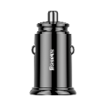
CARGADOR BASEUS 60W PARA AUTO CARGA RAPIDA |  | / | / | / | 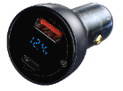 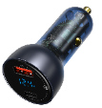
Pencil baseus para todos los ipad. Mismas funciones que apple pencil |  | $16,973.00 | / | / | 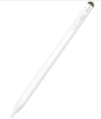 | 1.1
Soporte baseus para tablet o celular. Altura e inclinacion regulable |  | $4,136.00 | $4,020.50 | $3,718.00 | 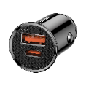 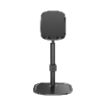 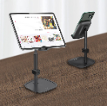
Soporte con base de metal de gran peso ideal para tablets grandes |  | $8,371.00 | $8,074.00 | $7,381.00 | 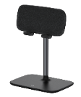
ACCESORIOS VARIOS IPHONE
PRODUCTO |  | PRECIO EN PESOS |  |  | FOTO
 | CANTIDAD | x10 | x25 | x50
Glass de camara de iphone 13 a 13 pro max |  | $520.00 | $500.00 | $490.00 | 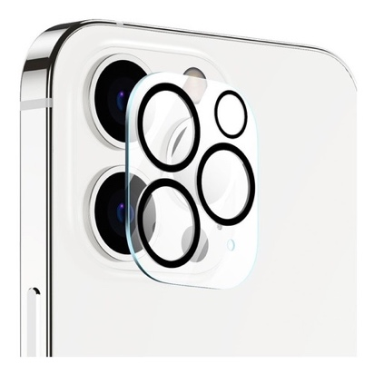
Anillos protectores de camra iphone, de 11 a 13 pro max |  | $820.00 | $760.00 | $720.00
Anillos protectores de camra iphone 14. 14 PLUS |  | $990.00 | $950.00 | $930.00 | 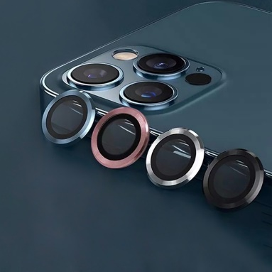
cabezal de carga iphone 5w |  | $1,200.00 | $1,150.00 | $1,100.00 | 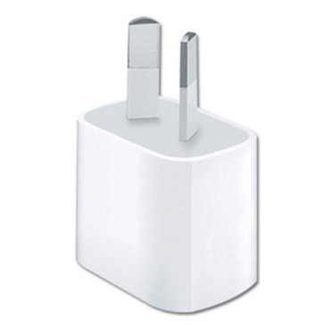
Cable lightning de 2 metros |  | SIN STOCK |  |  | 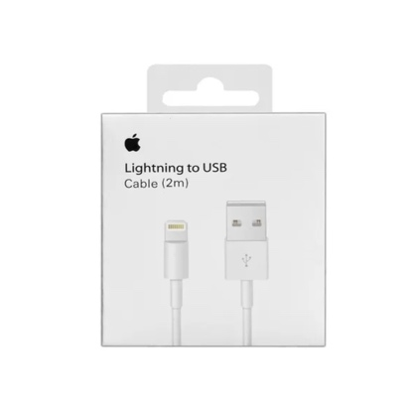
cable lightning 1 metro foxconn |  | $860.00 | $830.00 | $800.00 | 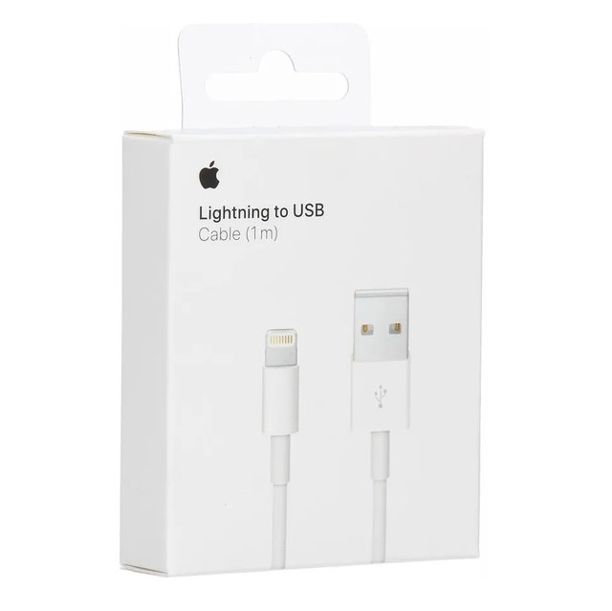
Cable lightning usb-c 1 metro foxconn |  | $1,290.00 | $1,050.00 | $980.00 | 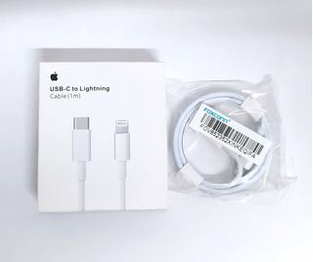
cargador 35 w iphone doble entrada usb-c |  | $6,500.00 | $6,000.00 | $5,800.00 | 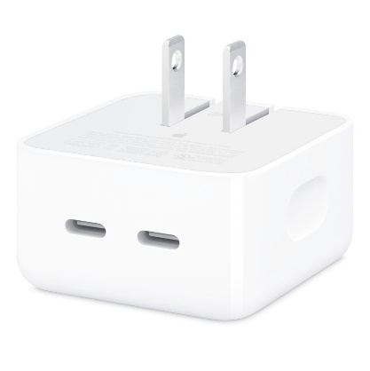
cabezal de carga 20w 2 pata argentina |  | $2,350.00 | $2,200.00 | $2,100.00 | 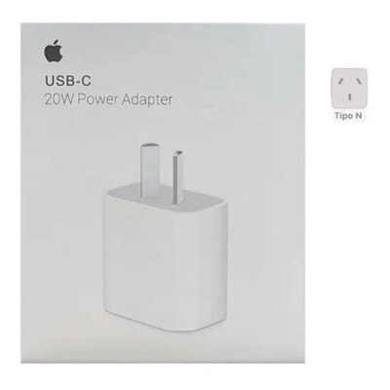
CARGADOR 20 W ORIGINAL CON CAJA |  | $9,900.00 | $9,500.00 | $9,000.00 | 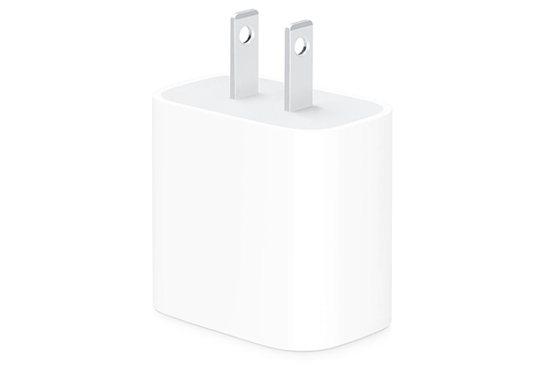
smart case ipad 12.9 - 11- air 4 |  | $6,500.00 | $6,290.00 | $5,990.00 | 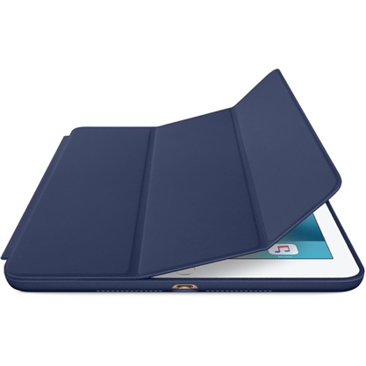
Funda airpods pro packaging sellado tipo original |  | $990.00 | $970.00 | $950.00 | 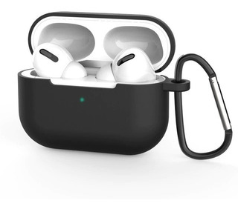
smart case ipad 10.2 |  | $5,800.00 | $5,390.00 | $5,090.00 | 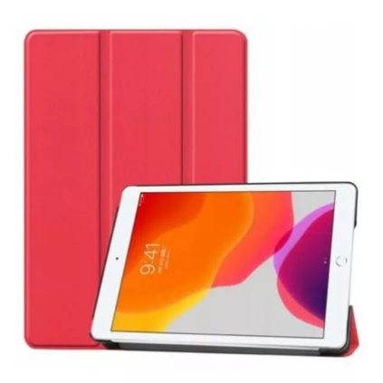
Funda macbook acrilico transparente air/pro 2017 a 2020 |  | / | / | / | 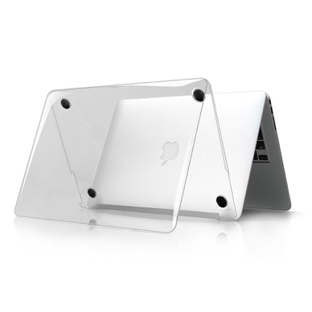
Funda macbook acrilico oscuro air/pro 2017 a 2020 |  | / | / | / | 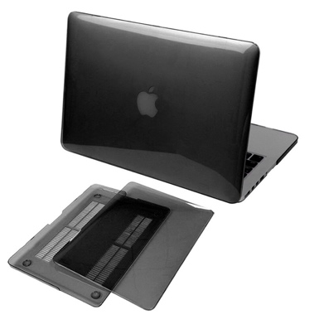
Protector de teclado macbook air/pro 2017 a 2020 |  | / | / | / | 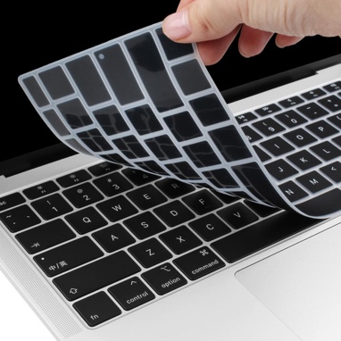
Auriculares airpods 2 imitaciones con las mismas prestaciones que los originales |  | $6,350.00 | $6,250.00 | $6,200.00 | 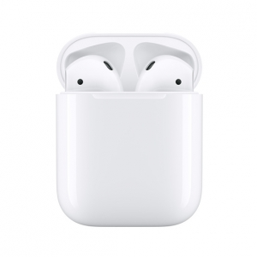
Auricular lightinig conexión directa. CALIDAD ORIGINAL. NO FALLAN |  | $5000 X1 | $4600 X | $4450 X10 | 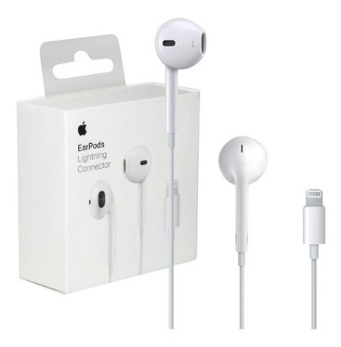
Auriculares airpods pro. Imitaciones con las mismas prestaciones que los originales |  | $7,150.00 | $6,950.00 | $6,800.00 | 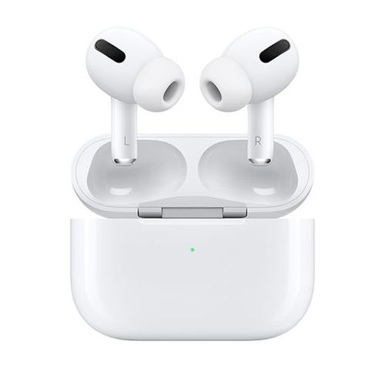
Cargador magsafe 1 y 2 45 w |  | $17,900.00
Power adapter macbook 81.96 y 60w |  | $19,900.00 |  |  | 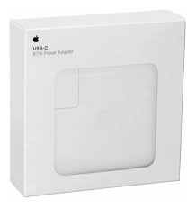
Cargador magsafe 1 y 2 60 w |  | $18,900.00 |  |  | 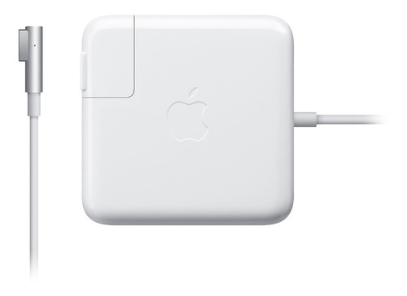
VIDRIOS TEMPLADOS
PRODUCTO |  | PRECIO EN PESOS |  |  | FOTO
 | CANTIDAD | x10 | x25 | x50
VIDRIO TEMPLADO 9D consultar modelos |  | $300.00 | $280.00 | $250.00 | 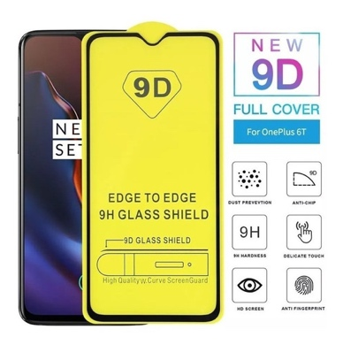
VIDRIO CERAMICO 9D. Flexibles y no se rompen. |  | $440.00 | $400.00 | $350.00 | 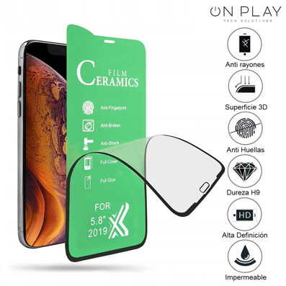
VIDRIO CERAMICO ANTIESPIA. Flexibles y no se rompen. |  | $450.00 | $400.00 | $385.00 | 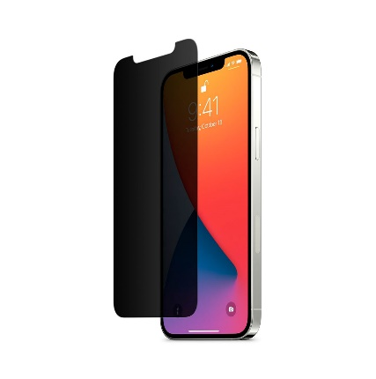
ACCESORIOS VARIOS IPHONE
PRODUCTO |  | PRECIO EN PESOS |  |  | FOTO
 | CANTIDAD | X25 | X50 | X100
FUNDA GLASS CASE . LINEA 13 Y 14 |  | $3,000.00 | $2,850.00 | $2,500.00 | 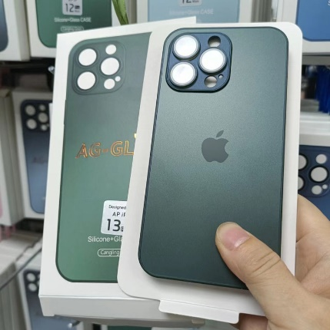
Silicone case para ipphone 6 a 13 pro max |  | $990.00 | $950.00 | $930.00 | 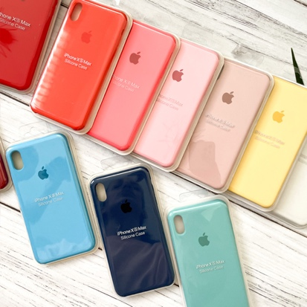
Silicone case linea 14 |  | $1,290.00 | $1,230.00 | $1,150.00 | 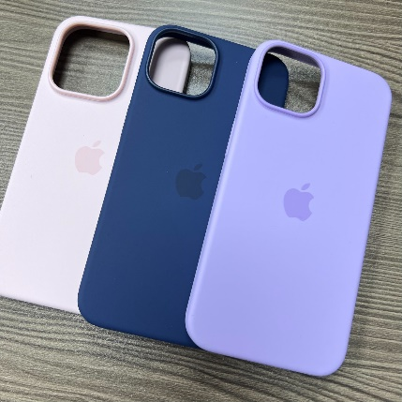
FUNDA BUMPER MAGSAFE |  | $2,590.00 | $2,390.00 | $2,290.00 | 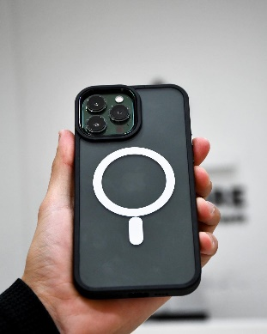 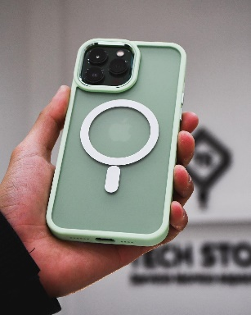
Fundas trip advosrory |  | $810.00 | $780.00 | $720.00 | 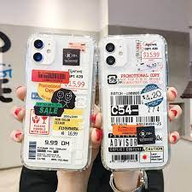
Fundas shoot con protector de camara |  | $960.00 | $910.00 | $860.00 | 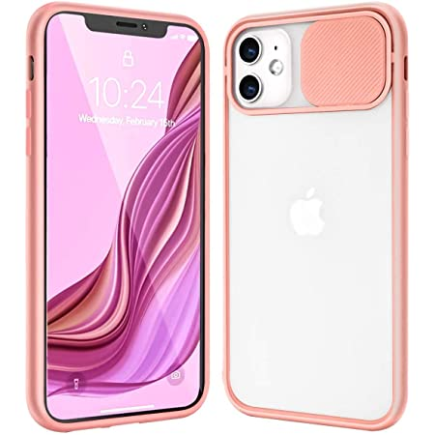
FUNDAS ANTISHOCK |  | $390.00 | $360.00 | $340.00 | 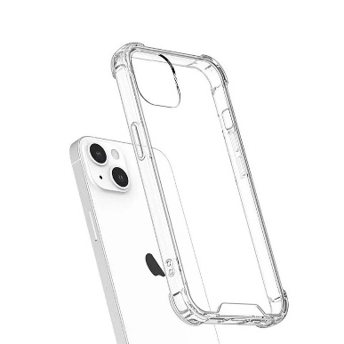
FUNDAS ANTISHOCK LINEA 14 |  | $530.00 | $500.00 | $485.00 | 
FUNDAS CANDY CASES |  | $860.00 | $810.00 | $760.00 | 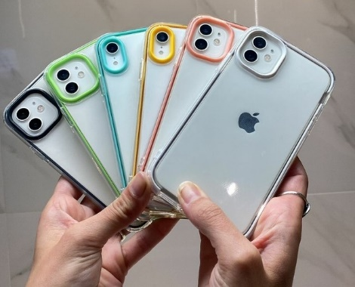
FUNDAS MAGSAFE DESDE IPHONE 11 a 14 pro max |  | $1,300.00 | $1,250.00 | $1,200.00 | 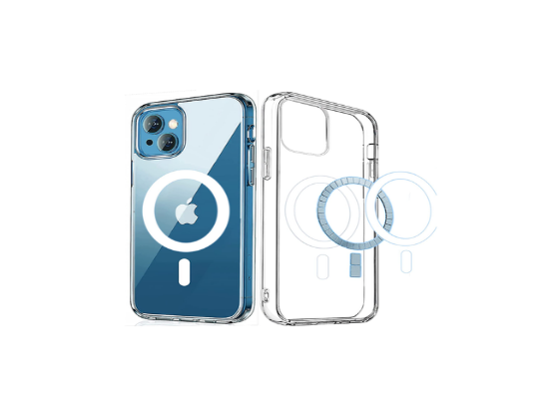
PUFFER CASE |  | $900.00 | $850.00 | $750.00 | 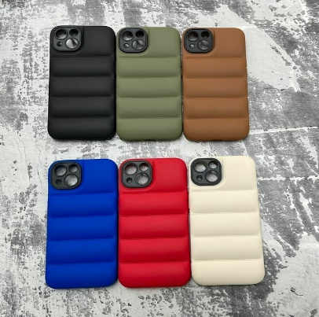
FUNDA NEW CANDY |  | $580.00 | $530.00 | $450.00 | 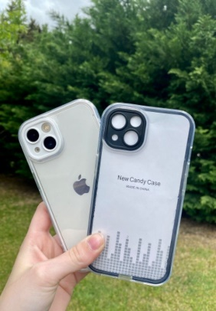
MALLA APLE WATCH +PROTECTOR CON VIDRIO TEMPLADO |  | $2,800.00 | $2,500.00 | $2,350.00 | 